SELECCIÓN DE CASOS
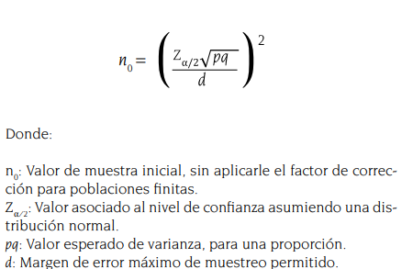
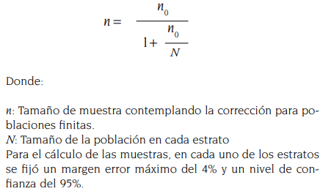
# | Nombre repositorio | Cantidad de datasets | Selección de los datos | Tamaño de muestra o censo | OAI
1 | Repositorio de Datos de Investigación Universidad del Rosario | 63 | Muestreo probabilistico estratificado | 38 | OAI
2 | Pontificia Universidad Católica del Perú | 131 | Muestreo probabilistico estratificado | 55 | OAI | 11 a 20 | 21 a 30 | 31 a 40 | 41 a 50 | 51-60 | 61 a 70 | 71 a 80 | 81 a 90 | 91 a 100 | 101 a 110 | 111 a 120 | 121 a 130 | 131 a 140 | 141 a 143
3 | PAPYRUS | 219 | Muestreo probabilistico estratificado | 66 | OAI | falla al exponer los datos en el OAI
4 | Repositorio de datos de investigación de la Universidad de Chile | 158 | Muestreo probabilistico estratificado | 59 | OAI | 11 a 20 | 21 a 30 | 31 a 40 | 41 a 50 | 51 a 60 | 61 a 70 | 71 a 80 | 81 a 90 | 91 a 100 | 101-110 | 111-120 | 121 a 130 | 131 a 140 | 141 a 150 | 151 a 158
5 | Repositório de Dados de Pesquisa | 72 | Muestreo probabilistico estratificado | 41 | OAI | 11 a 20 | 21 a 30 | 31 a 40 | 41 a 50 | 51 a 60 | 61 a 70 | 71 a 80 | 81 a 90 | 91 a 100 | 101 a 110 | 111 a 118
6 | Repositorio de Datos Académicos RDA-UNR | 21 | Censo | 21 | OAI
7 | Repositorio de Datos de Investigación de la Universidad Nacional de La Plata | 7 | Censo | 7 | OAI
 |  | 671 |  | 83
 |  |  |  | 288

 |  |  |  | no | d= 10
 |  |  |  | 95.0625

